RSO

 | SANTELMO ENGENHARIA LTDA
 | CNPJ: 26.913.287/0001-34
 | Rua Crescêncio Ferreira, nº 1726 - Bairro Morada do Sol - Teresina (PI)
 | E-mail: santelmoengenharia@gmail.com
 | Fone: (86) 3011-2104

RELATÓRIO SEMANAL DE OBRA (RSO)

OBRA: |  | EXECUÇÃO DE EDIFICAÇÃO RESIDENCIAL UNIFAMILIAR - CASA BOSQUE
CLIENTE: |  | DANILO FONSECA
RESPONS. TÉCNICO: |  |  |  |  | ENGº DANILO JOSÉ FONSECA LIMA
REFERÊNCIA: |  |  |  | DE 28/09/2026 A 02/10/2026

TEMPO PREDOMINANTE |  |  |  |  |  |  |  | FERIADOS NA SEMANA? |  |  |  | EVOLUÇÃO DA OBRA

MANHÃ |  |  |  |  |  |  |  | Sim
 |  |  |  |  |  |  |  |  |  |  |  | 10%
TARDE |  |  |  |  |  |  |  | Não

FUNCIONÁRIOS DA SANTELMO |  |  |  |  |  |  |  |  | EQUIPE DE TERCEIROS |  |  | EQUIPAMENTOS
FUNÇÃO / CARGO |  |  |  |  |  |  | QTDE |  | EMPRESA / FUNÇÃO |  | QTDE | DESCRIÇÃO | QTDE
ENG. CIVIL |  |  |  |  |  |  | 0
ENG. ELETRICISTA |  |  |  |  |  |  | 0
ESTAGIÁRIO |  |  |  |  |  |  | 0
MESTRE DE OBRAS |  |  |  |  |  |  | 0
PEDREIRO |  |  |  |  |  |  | 3
ELETRICISTA |  |  |  |  |  |  | 0
SERVENTE |  |  |  |  |  |  | 1
CARPINTEIRO |  |  |  |  |  |  | 0
FERREIRO |  |  |  |  |  |  | 0
BOMBEIRO HIDRÁULICO |  |  |  |  |  |  | 0
PINTOR |  |  |  |  |  |  | 0

TOTAL |  |  |  |  |  |  | 4 |  | TOTAL |  | 0 | TOTAL | 0

TOTAL DE FUNCIONÁRIOS: 4 |  |  |  |  |  |  |  |  |  |  |  | TOTAL DE EQUIPAMENTOS: 0

OBSERVAÇÕES: DEMONSTRAÇÃO: dados e fotos gerais da semana transcritos do PDF Casa Bosque.

DIA |  |  |  |  |  | SERVIÇOS EXECUTADOS
28 |  |  | SEG |  |  | ESCAVAÇÃO SAPATAS REMANESCENTES + EXEC. CONCRETO MAGRO SAPATAS REMANESCENTES
29 |  |  | TER |  |  | EXEC. CONCRETO MAGRO PARA RECEBIMENTO VIGAS BALDRAME + MONTAGEM ARMADURAS + MONTAGEM FÔRMAS PARA CONCRETAGEM VIGAS BALDRAME
30 |  |  | QUA |  |  | EXEC. CONCRETAGEM DA VIGA BALDRAME
01 |  |  | QUI |  |  | EXEC. CONCRETAGEM VIGAS BALDRAME + CONCLUSÃO MONTAGEM FÔRMAS VIGAS BALDRAME + MONTAGEM ARMADURAS PILARES TODAS SAPATAS
02 |  |  | SEX |  |  | MONTAGEM FÔRMAS CONCRETAGEM PILARES (P1, P2, P3 E P4) + ATERRO E COMPACTAÇÃO ÁREAS INTERNAS VIGAS BALDRAME

CHEGADA DE MATERIAIS
1)
2)
3)
4)
5)

RELATÓRIO FOTOGRÁFICO

EXEC. CONCRETO MAGRO SAPATAS REMANESCENTES
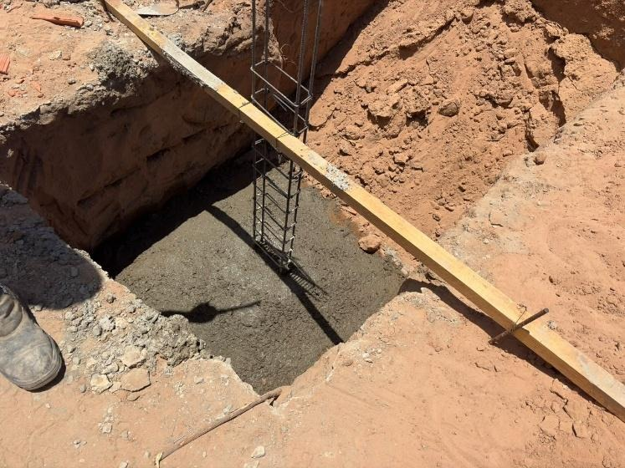 |  |  |  |  |  |  |  |  |  | 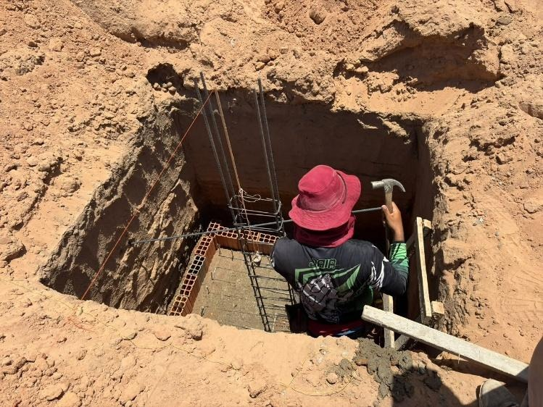

MONTAGEM FÔRMAS CONCRETAGEM PILARES (P1, P2, P3 E P4) + ATERRO E COMPACTAÇÃO ÁREAS INTERNAS VIGAS BALDRAME
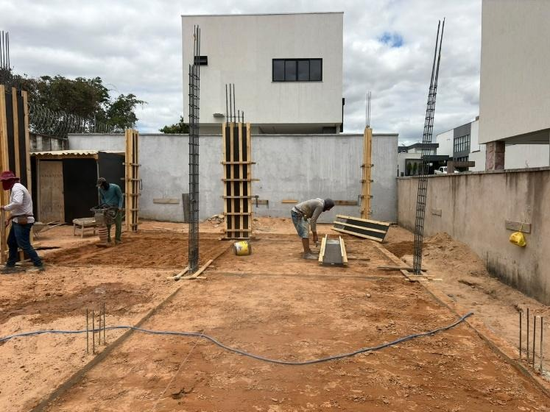 |  |  |  |  |  |  |  |  |  | 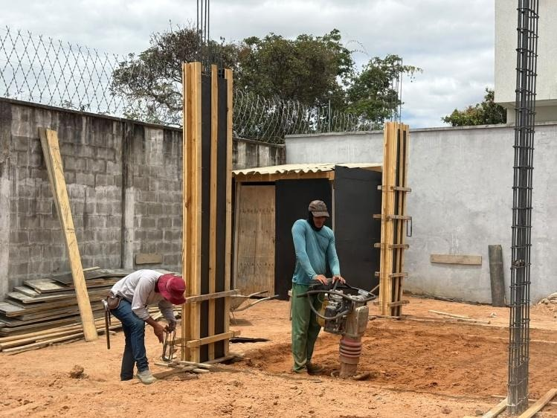

EXEC. CONCRETO MAGRO PARA RECEBIMENTO VIGAS BALDRAME + MONTAGEM FÔRMAS PARA CONCRETAGEM VIGAS BALDRAME
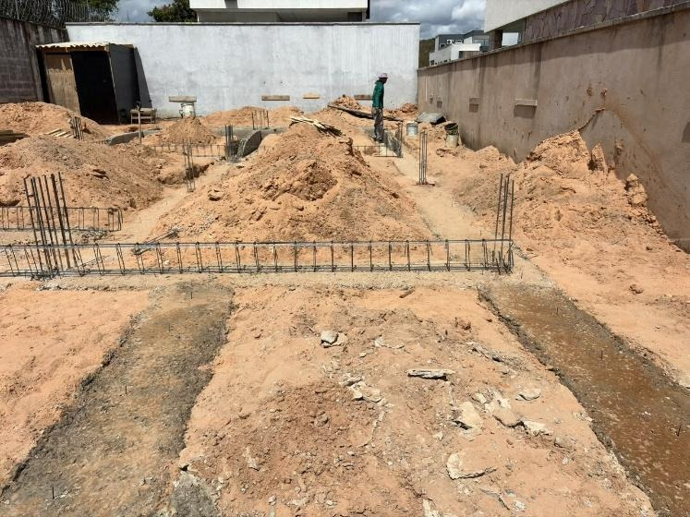 |  |  |  |  |  |  |  |  |  | 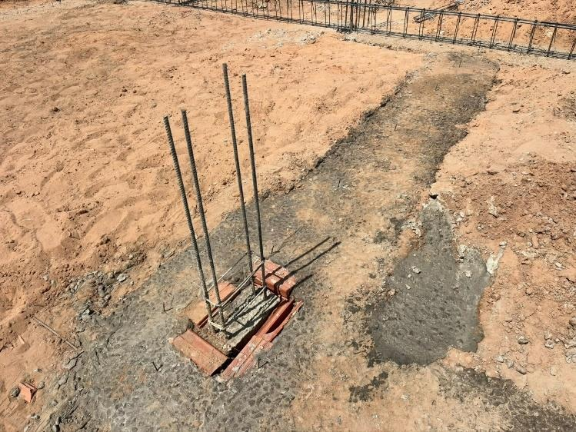

EXEC. CONCRETO MAGRO PARA RECEBIMENTO VIGAS BALDRAME + MONTAGEM FÔRMAS PARA CONCRETAGEM VIGAS BALDRAME
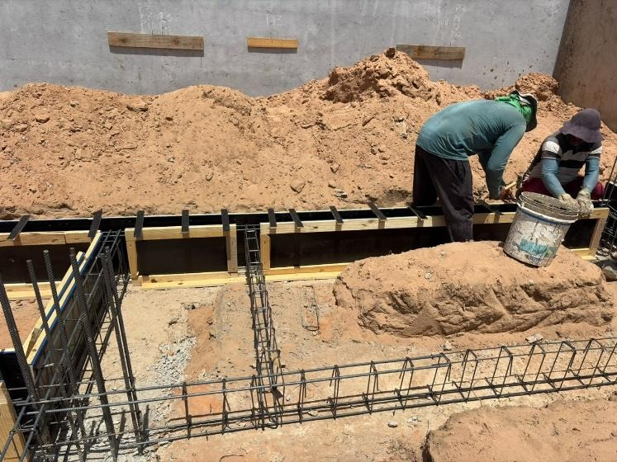 |  |  |  |  |  |  |  |  |  | 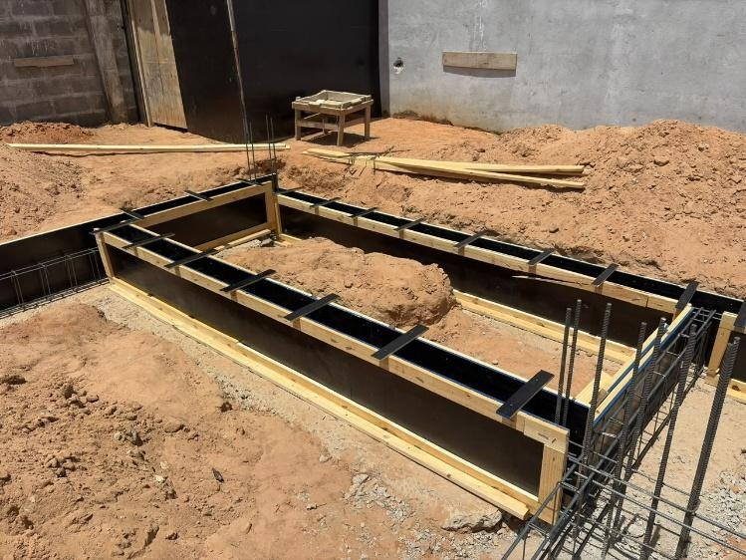

ENGENHEIRO RESPONSÁVEL: DANILO FONSECA | CREA: 1915794803
ART Nº: CE20261946083
ALVARÁ: 216/2026
EMPRESA: SANTELMO ENGENHARIA

santelmoengenharia@gmail.com

